A
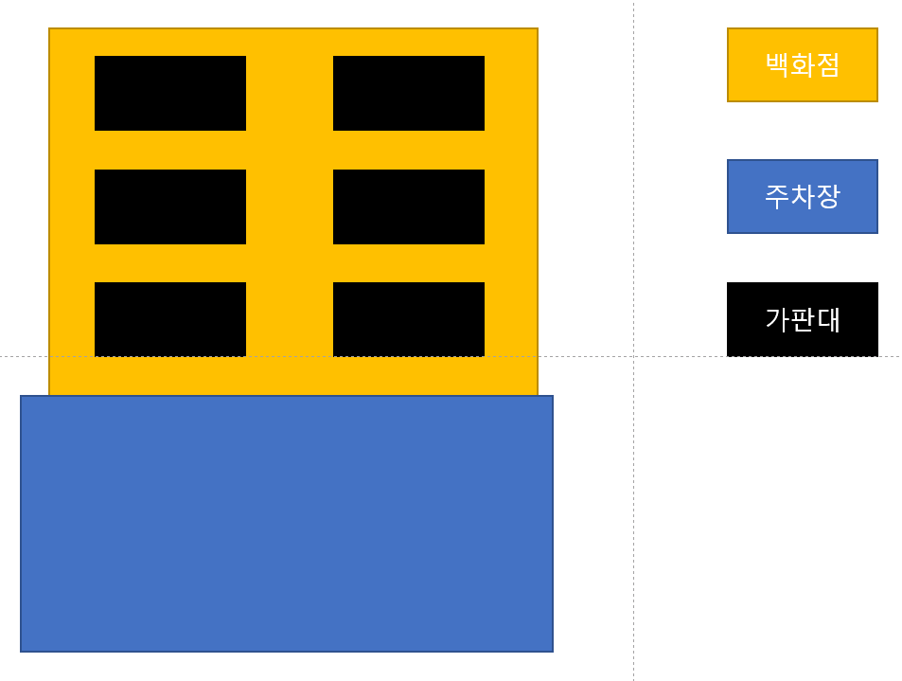

번호 | 밸류 | 리소스 | 상자 리소스 | 외형 | 가격 | 상자 높이 | 점수
1 | 하 | SI_Food_Bakery_Donut_01 | SI_Prop_Shoe_Box_05 | 도넛 | 1 | 1 | 1
2 | 하 | SI_Food_Hamburger | SI_Prop_Shoe_Box_05 | 햄버거 | 1 | 1 | 1
3 | 중 | SI_Prop_Toy_Dog_01 | SI_Prop_Shoe_Box_04 | 강아지 인형 | 3 | 2 | 4
4 | 중 | SI_Prop_Toy_Cat_01 | SI_Prop_Shoe_Box_04 | 고양이 인형 | 3 | 2 | 4
5 | 상 | SI_Prop_NecklaceDisplay_05 | SI_Prop_Shoe_Box_03 | 목걸이 | 5 | 4 | 7
6 | 상 | SI_Prop_Ring_02 | SI_Prop_Shoe_Box_03 | 반지 | 5 | 4 | 7

B
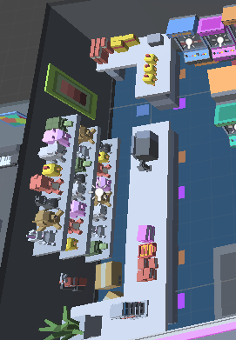
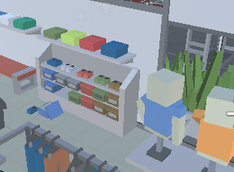
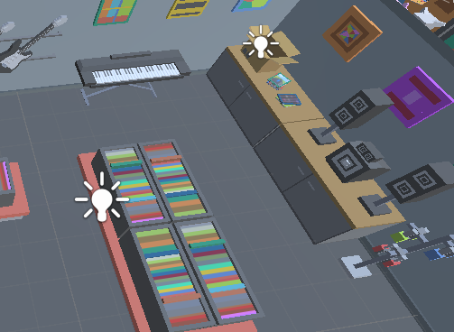
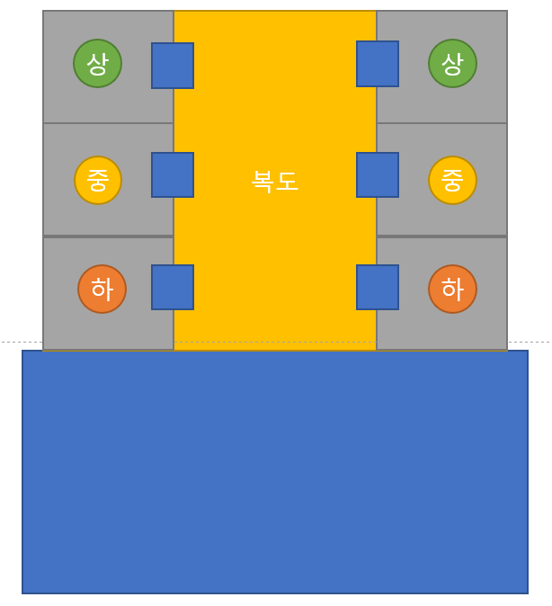

 | 번호 | 밸류 | 리소스 | 상자 리소스 | 외형 | 가격 | 상자 높이 | 점수 | 개수
 | 1 | 하 | SI_Food_Pizza | SI_Prop_Shoe_Box_05 | 피자 | 1 | 1 | 1
 | 2 | 하 | SI_Food_Bakery_Cake_03 | SI_Prop_Shoe_Box_05 | 케이크 | 1 | 1 | 1
 | 3 | 중 | SI_Prop_Shoe_Flipflops_04 | SI_Prop_Shoe_Box_04 | 슬리퍼 | 3 | 2 | 4
 | 4 | 중 | SI_Prop_Toy_Dog_01 | SI_Prop_Shoe_Box_04 | 강이지 인형 | 3 | 2 | 4
 | 5 | 상 | SI_Prop_Instrument_Guitar_04 | SI_Prop_Shoe_Box_03 | 기타 | 5 | 4 | 7
 | 6 | 상 | SI_Prop_Monitor_01 | SI_Prop_Shoe_Box_03 | 모니터 | 5 | 4 | 7

옷
인형
 | 사용 리소스
악기
전자제품
 | 번호 | 외형 | 리소스
 | 1 | 복도 | SI_Env_Floor_03
 | 2 | 패스트푸드 바닥 | SI_Env_Floor_01
 | 3 | 패스트푸드 벽 | Sl_Env_Wall_02
 | 4 | 패스트푸드 식탁 | SI_Prop_ChairTables_01
 | 5 | 패스트푸드 메뉴판 | SI_Prop_Sign_Menu
 | 6 | 계산카운터 (ㄱ) | SI_Prop_Counter_06
 | 7 | 계산카운터 | SI_Prop_Counter_02
 | 8 | 계산기 | SI_Prop_ElectronicRegister
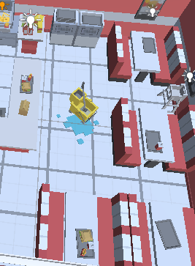
 | 9 | 카페 바닥 | SI_Env_Floor_05
 | 10 | 카페 벽 | Sl_Env_Wall_04
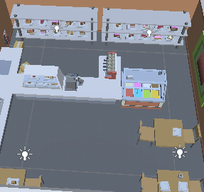
 | 11 | 카페 테이블 | SI_Prop_Table_02
 | 12 | 카페 의자 | SI_Prop_Chair_01
 | 13 | 카페 계산카운터1 | SI_Prop_Counter_05
 | 14 | 카페 계산카운터 (ㄱ) | SI_Prop_Counter_06
 | 15 | 커피머신 | SI_Prop_CoffeeMachine_01
 | 16 | 아케이드 바닥 | SI_Env_Floor_06
 | 17 | 아케이드 벽 | Sl_Env_Wall_05
 | 18 | 인형 뽑기 | SI_Prop_Arcade_ClawMachine_03
 | 19 | 인형 뽑기 | SI_Prop_Arcade_ClawMachine_02
 | 20 | 악기샵 벽 | Sl_Env_Wall_03
 | 21 | 악기샵 바닥 | SI_Env_Floor_05
 | 22 | 악기샵 진열대 | Sl_Prop_Shelf_12
 | 23 | 전자제품샵 벽 | Sl_Env_Wall_03
 | 24 | 전자제품샵 바닥 | SI_Env_Floor_05
 | 25 | 전자제품샵 진열대 | SI_Prop_Cabinet_01

C
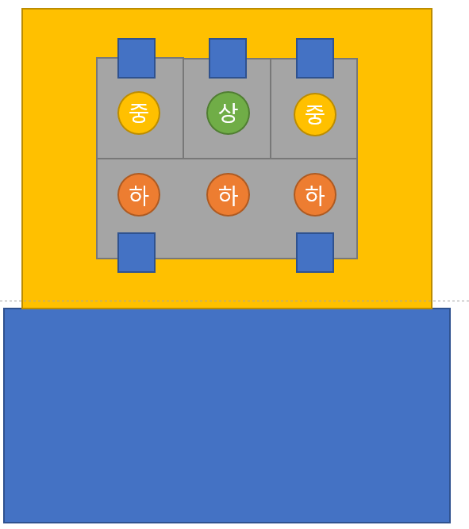

 | 번호 | 밸류 | 리소스 | 상자 리소스 | 외형 | 가격 | 상자 높이 | 점수
 | 1 | 하 | SI_Food_Pizza | SI_Prop_Shoe_Box_05 |  | 1 | 1 | 1
 | 2 | 하 | SI_Food_Hamburger | SI_Prop_Shoe_Box_05 |  | 1 | 1 | 1
 | 3 | 중 | SI_Prop_WallDeco_05 | SI_Prop_Shoe_Box_04 |  | 3 | 2 | 4
 | 4 | 중 | SI_Prop_Toy_Cat_01 | SI_Prop_Shoe_Box_04 |  | 3 | 2 | 4
 | 5 | 상 | SI_Prop_Monitor_01 | SI_Prop_Shoe_Box_03 |  | 5 | 4 | 7

패스트푸드
음악 CD
인형 | 번호 | 외형 | 리소스
전자제품 | 1 | 복도 | SI_Env_Floor_03
 | 2 | 패스트푸드 바닥 | SI_Env_Floor_01
 | 3 | 패스트푸드 벽 | Sl_Env_Wall_02
 | 4 | 패스트푸드 식탁 | SI_Prop_ChairTables_01
 | 5 | 패스트푸드 메뉴판 | SI_Prop_Sign_Menu
 | 6 | 계산카운터 (ㄱ) | SI_Prop_Counter_06
 | 7 | 계산카운터 | SI_Prop_Counter_02
 | 8 | 계산기 | SI_Prop_ElectronicRegister
 | 9 | 악기샵 벽 | Sl_Env_Wall_03
 | 10 | 악기샵 바닥 | SI_Env_Floor_05
 | 11 | 악기샵 진열대 | Sl_Prop_Shelf_12
 | 12 | 악기샵 물품 | SI_Prop_RecordShelf_02
 | 13 | 아케이드 바닥 | SI_Env_Floor_06
 | 14 | 아케이드 벽 | Sl_Env_Wall_05
 | 15 | 인형 뽑기 | SI_Prop_Arcade_ClawMachine_03
 | 16 | 인형 뽑기 | SI_Prop_Arcade_ClawMachine_02
 | 17 | 전자제품샵 벽 | Sl_Env_Wall_03
 | 18 | 전자제품샵 바닥 | SI_Env_Floor_05
 | 19 | 전자제품샵 진열대 | SI_Prop_Cabinet_01

D
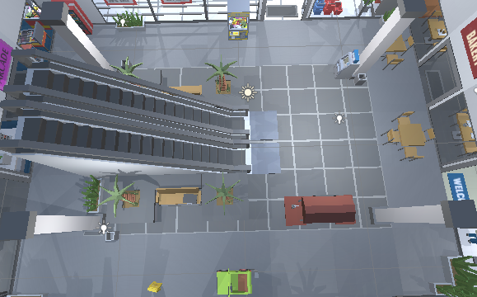
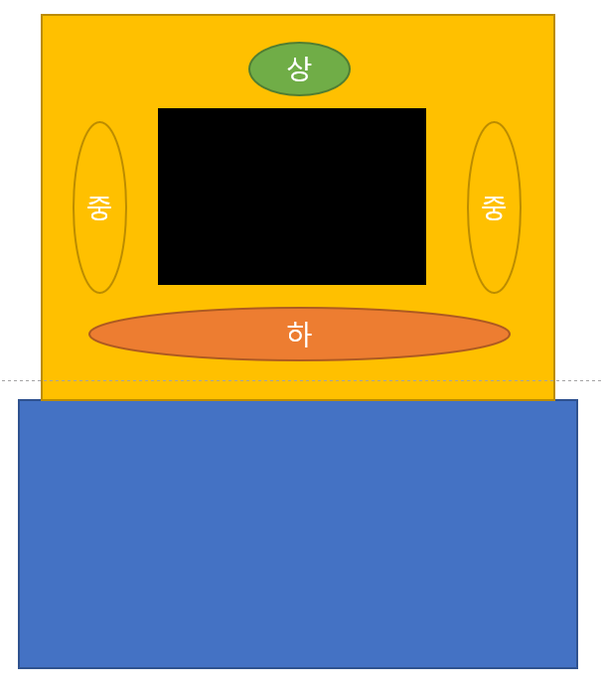

 | 번호 | 밸류 | 리소스 | 상자 리소스 | 외형 | 가격 | 상자 높이 | 점수
 | 1 | 하 | SI_Food_Burrito | SI_Prop_Shoe_Box_05 | 부리또 | 1 | 1 | 1
 | 2 | 중 | SI_Prop_Toy_Cat_01 | SI_Prop_Shoe_Box_04 | 고양이 인형 | 3 | 2 | 4
 | 3 | 상 | SI_Prop_Ring_02 | SI_Prop_Shoe_Box_03 | 반지 | 5 | 4 | 7

 | 번호 | 외형 | 리소스
 | 1 | 바닥 | SI_Env_Floor_03
 | 2 | 벽 | SI_Env_Wall_03
 | 3 | 에스컬레이터 | SI_Env_Escalator
 | 4 | 기둥 | Sl_Env_Pillar
 | 5 | 콘크리트 의자 | SI_Prop_ConcreteBench_01
 | 6 | 벤치 | SI_Prop_Bench_01
 | 7 | 음료자판기 | SI_Prop_Vending_Machine
 | 8 | 화분 | SI_Prop_Plant_01
 | 9 | 커피판매대 | SI_Prop_Coffee_Kiosk
 | 10 | 인형뽑기 | SI_Prop_Arcade_ClawMachine_02

백화점 로비 느낌

E
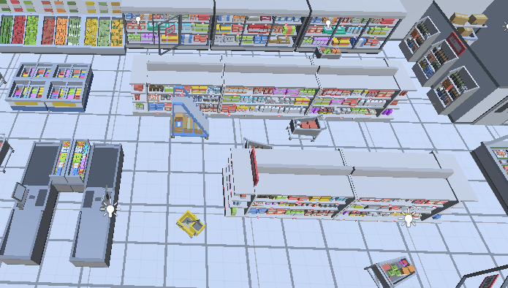
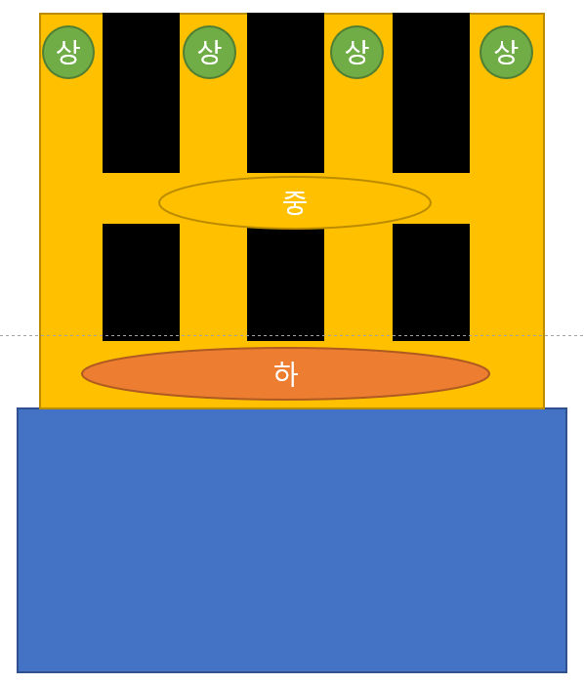

 | 번호 | 밸류 | 리소스 | 상자 리소스 | 외형 | 가격 | 상자 높이 | 점수
 | 1 | 하 | SI_Food_Bakery_Donut_01 | SI_Prop_Shoe_Box_05 | 도넛 | 1 | 1 | 1
 | 2 | 하 | SI_Food_Hamburger | SI_Prop_Shoe_Box_05 | 햄버거 | 1 | 1 | 1
 | 3 | 중 | SI_Food_Organic_Pineapple | SI_Prop_Shoe_Box_04 | 파인애플 | 3 | 2 | 4
 | 4 | 중 | SI_Food_Organic_Banana_Bunch_01 | SI_Prop_Shoe_Box_04 | 바나나 | 3 | 2 | 4
 | 5 | 상 | SI_Food_Sushi_03 | SI_Prop_Shoe_Box_03 | 스시 | 5 | 4 | 7

 | 번호 | 외형 | 리소스
 | 1 | 바닥 | SI_Env_Floor_01
 | 2 | 벽 | Sl_Env_Wall_01
 | 3 | 계산대 | SI_Prop_CheckoutCounter_01
 | 4 | 냉장고 | SI_Prop_Shelf_Freezer_Preset_02
 | 5 | 진열대 1 | SI_Prop_Shelf_Isle_Preset_01
 | 6 | 진열대 2 | SI_Prop_Shelf_Isle_End_Preset_01
 | 7 | 과일 진열대 | SI_Prop_ProduceSection_01

식료품점

F
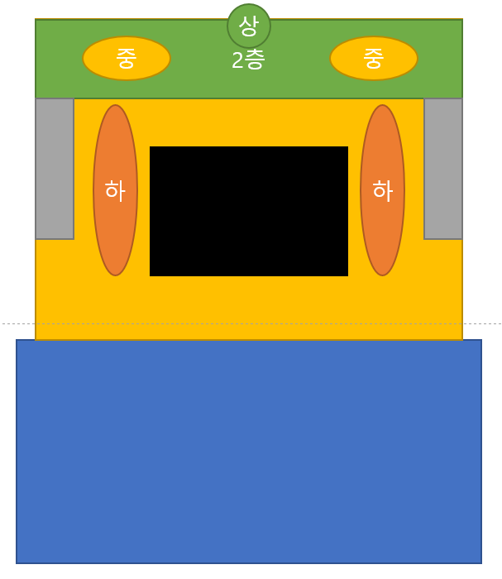

번호 | 밸류 | 리소스 | 상자 리소스 | 외형 | 가격 | 상자 높이
1 | 하 | SI_Food_Pizza | SI_Prop_Shoe_Box_05 | 피자 | 1 | 1
2 | 하 | SI_Food_Bakery_Cake_03 | SI_Prop_Shoe_Box_05 | 케이크 | 1 | 1
3 | 중 | SI_Prop_Toy_Dog_01 | SI_Prop_Shoe_Box_04 | 강아지 인형 | 3 | 2
4 | 중 | SI_Prop_Toy_Cat_01 | SI_Prop_Shoe_Box_04 | 고양이 인형 | 3 | 2
5 | 상 | SI_Prop_NecklaceDisplay_05 | SI_Prop_Shoe_Box_03 | 목걸이 | 5 | 4
6 | 상 | SI_Prop_Ring_02 | SI_Prop_Shoe_Box_03 | 반지 | 5 | 4

번호 | 외형 | 리소스
1 | 1층 바닥 | SI_Env_Floor_03
2 | 2층 바닥 | SI_Env_Floor_01
3 | 벽 | SI_Env_Wall_03
4 | 에스컬레이터 | SI_Env_Escalator
5 | 기둥 | Sl_Env_Pillar
6 | 콘크리트 의자 | SI_Prop_ConcreteBench_01
7 | 벤치 | SI_Prop_Bench_01
8 | 음료자판기 | SI_Prop_Vending_Machine
9 | 화분 | SI_Prop_Plant_01
10 | 커피판매대 | SI_Prop_Coffee_Kiosk
11 | 인형뽑기 | SI_Prop_Arcade_ClawMachine_02

